减伤率投放
 | 每1%减伤率提升的EHP
 | 1.3071895425
 | 1.4705882353
 | 1.6666666667
 | 1.9047619048
 | 2.1978021978
 | 2.5641025641
 | 3.0303030303
 | 3.6363636364
 | 4.4444444444
 | 5.5555555556
 | 7.1428571429
 | 9.5238095238
 | 13.333333333
 | 20
 | 33.333333333
 | 66.666666667
HP | 减伤率 | EHP | 每1%减伤率提升的EHP
100 | 10% | 111.11111111
100 | 15% | 117.64705882 | 1.3071895425
100 | 20% | 125 | 1.4705882353
100 | 25% | 133.33333333 | 1.6666666667
100 | 30% | 142.85714286 | 1.9047619048
100 | 35% | 153.84615385 | 2.1978021978
100 | 40% | 166.66666667 | 2.5641025641
100 | 45% | 181.81818182 | 3.0303030303
100 | 50% | 200 | 3.6363636364
100 | 55% | 222.22222222 | 4.4444444444
100 | 60% | 250 | 5.5555555556
100 | 65% | 285.71428571 | 7.1428571429
100 | 70% | 333.33333333 | 9.5238095238
100 | 75% | 400 | 13.333333333
100 | 80% | 500 | 20
100 | 85% | 666.66666667 | 33.333333333
100 | 90% | 1000 | 66.666666667

 | 属性价值非线性，如果一开始玩家有85%的减伤率，此时再投放10%的减伤率，EHP会特别高，可能出现一人屠一城的情况

 | 为了解决这个问题，改变减伤率的构成 |  |  |  | 减伤率=护甲值/(M*护甲值+N)
 | 这样的好处是，护甲值的投放的属性价值是固定的，与玩家当前护甲值无关

HP | 减伤率 | 护甲值 | 常数M | 常数N | EHP
100 | 67% | 200 | 1 | 100 | 300
100 | 75% | 300 | 1 | 100 | 400
100 | 80% | 400 | 1 | 100 | 500
100 | 83% | 500 | 1 | 100 | 600
100 | 86% | 600 | 1 | 100 | 700
100 | 88% | 700 | 1 | 100 | 800
100 | 89% | 800 | 1 | 100 | 900
100 | 90% | 900 | 1 | 100 | 1000
100 | 91% | 1000 | 1 | 100 | 1100
100 | 92% | 1100 | 1 | 100 | 1200
100 | 92% | 1200 | 1 | 100 | 1300
100 | 93% | 1300 | 1 | 100 | 1400
100 | 93% | 1400 | 1 | 100 | 1500
100 | 94% | 1500 | 1 | 100 | 1600
100 | 94% | 1600 | 1 | 100 | 1700
100 | 94% | 1700 | 1 | 100 | 1800
100 | 95% | 1800 | 1 | 100 | 1900

军令状掉率
问题原型：每次战斗需要消耗一个军令状，每天免费送100个军令状（则每天可发生100场战斗），现在每次战斗都有一定几率掉落1个军令状，如果希望玩家每天战斗140次，则掉落几率应该设置为多少
解决思路：利用EXCEL的规划求解功能

 |  |  | 期望掉落军令状
期望总次数 | 初始次数 | 掉落概率 | 第一轮 | 第二轮 | 第三轮 | 4 | 5 | 6 | 7 | 8 | 9 | 10
139.99999652 | 100 | 0.29082393447 | 29.082393447 | 8.4578560862 | 2.4597469842 | 0.71535329574 | 0.20804186001 | 0.060503552262 | 0.017595881118 | 0.0051173033773 | 0.0014882343021 | 0.00043281415514

 |  |  | 只有期望掉落军令状大于等于1，才可以开始新的一轮战斗

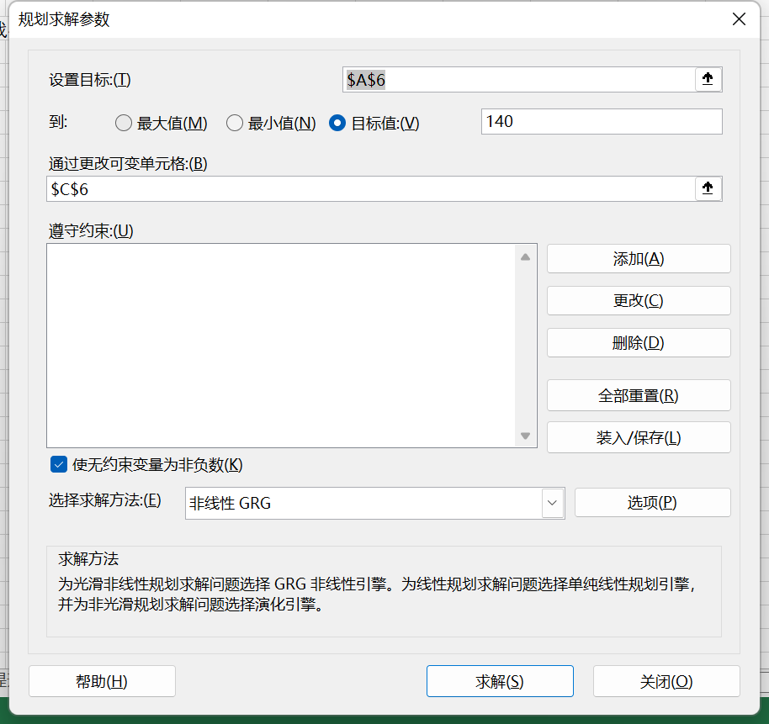

 |  |  |  |  |  | 即通过改变掉落概率，使得期望总次数=140

